100-TK-01
 |  | FICHA TÉCNICA

UBICACIÓN | Itagui - Antioquia | TANQUE DE HOMOGENIZACIÓN | Versión | Fecha | Elaboró | Revisó | Aprobó
 |  |  | 1 | 2026-04-08 | DG

PLANTA | STARND ETAPA 1 Y 2 | FICHA TÉCNICA

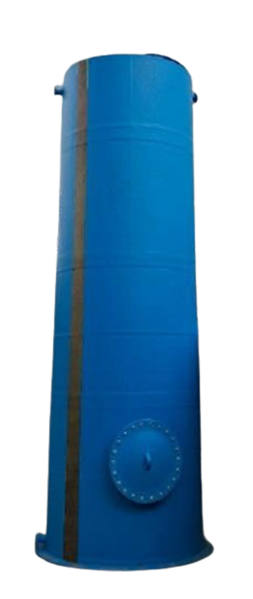
GENERAL | TAG N° | 100-TK-01
 | SERVICIO | Homogenización ARnD
 | FUNCIÓN | Homogenización de caudales, cargas, pH y temperatura
FLUIDO | DESCRIPCIÓN DE OPERACIÓN | Continua
 | FLUIDO | Agua residual no domestica
 | pH | 6 - 8
 | DENSIDAD (g/mL) | 1.10
 | TEMPERATURA MÁXIMA FLUIDO (°C) | <30
TANQUE | TIPO DE TANQUE | Cilíndrico Vertical con Fondo Plano
 | DIÁMETRO TOTAL (m) | 1.8
 | ALTURA TOTAL (m) | 2.8
 | ALTURA ÚTIL (m) | 2.6
 | VOLUMEN TOTAL (m3) | 7
 | VOLUMEN ÚTIL (m3) | 6
 | MATERIAL | PRFV
NOTAS

100-P-01 A_B
 |  | FICHA TÉCNICA

UBICACIÓN | Itagui - Antioquia | BOMBA DE AGUA CRUDA | Versión | Fecha | Elaboró | Revisó | Aprobó
 |  |  | 1 | 2026-04-08 | DG

PLANTA | STARND ETAPA 1 Y 2 | FICHA TÉCNICA

GENERAL | TAG N° | 100-P-01 A/B
 | SERVICIO | Bomba centrifuga horizontal
 | FUNCIÓN | Trasiego de ARnD al DAF / Trasiego de ARnD de los reactores MBBR al DAF
FLUIDO | DESCRIPCIÓN DE OPERACIÓN | Continua
 | FLUIDO | Agua residual no domestica
 | pH | 6 - 8
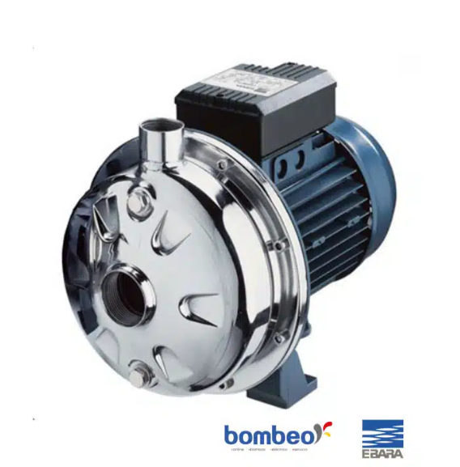
 | DENSIDAD (g/mL) | 1.10
 | TEMPERATURA MÁXIMA FLUIDO (°C) | <30
EQUIPO | TIPO DE BOMBA | Centrifuga horizontal
 | CAUDAL OPERACIÓN (m3/h) | 2.0
 | PRESIÓN MAXIMA BOMBA (PSI) | 24.0
 | POTENCIA NOMINAL (HP) | 0.8
 | VELOCIDAD BOMBA (rpm) | 3500
 | VOLTAJE (V) | 220
 | FRECUENCIA (Hz) | 60
 | PROTECCIÓN | IP55
 | MATERIAL | Cuerpo de la bomba, impulsor, cobertura del sello, carcasa AISI 304. AISI 303 (parte en contacto con líquido).
 | DIAMETRO IMPULSOR (mm) | 115.0
 | CONEXIÓN | Succión: 2½″ NPT hembra Descarga: 2″ NPT hembra
 | TIPO DE ARRANQUE | Directo-en-línea (DOL)
 | MARCA/ MODELO | CDX 70/076
NOTAS

200-P-01 A_B
 |  | FICHA TÉCNICA

UBICACIÓN | Itagui - Antioquia | BOMBA DE MICROBURBUJA | Versión | Fecha | Elaboró | Revisó | Aprobó
 |  |  | 1 | 2026-04-08 | DG

PLANTA | STARND ETAPA 1 Y 2 | FICHA TÉCNICA

GENERAL | TAG N° | 200-P-01 A/B
 | SERVICIO | Bomba centrifuga horizontal
 | FUNCIÓN | Recirculación de agua clarificada para microburbuja
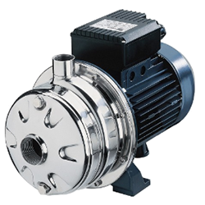
FLUIDO | DESCRIPCIÓN DE OPERACIÓN | Continua
 | FLUIDO | Agua residual no domestica
 | pH | 6 - 8
 | DENSIDAD (g/mL) | 1.10
 | TEMPERATURA MÁXIMA FLUIDO (°C) | <30
EQUIPO | TIPO DE BOMBA | Centrifuga horizontal
 | CAUDAL OPERACIÓN (m3/h) | 0.6
 | PRESIÓN MAXIMA BOMBA (PSI) | 65.0
 | POTENCIA NOMINAL (HP) | 3.0
 | VELOCIDAD BOMBA (rpm) | 3500
 | VOLTAJE (V) | 220
 | FRECUENCIA (Hz) | 60
 | PROTECCIÓN | IP55
 | MATERIAL | Cuerpo AISI 304 Impulsor AISI 304 Carcasa AISI304
 | DIAMETRO IMPULSOR (mm) | 0.9
 | CONEXIÓN | Succión: 2½″ NPT hembra Descarga: 2″ NPT hembra
 | TIPO DE ARRANQUE | Directo-en-línea (DOL)
 | MARCA/ MODELO | 2CDX 70/306
NOTAS

400-MX-01_02_03_04
 |  | FICHA TÉCNICA

UBICACIÓN | Itagui - Antioquia | DIFUSORES | Versión | Fecha | Elaboró | Revisó | Aprobó
 |  |  | 1 | 2026-04-08 | DG

PLANTA | STARND ETAPA 1 Y 2 | FICHA TÉCNICA

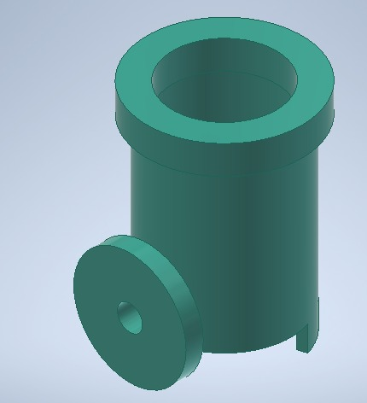
GENERAL | TAG N° | 400-MX-01, 400-MX-02, 400-MX-03, 400-MX-04
 | CANTIDAD DE DIFUSORES | 8
 | SERVICIO | Aire
 | FUNCIÓN | Difusor de aire para los reactores biológicos
 | DESCRIPCIÓN DE OPERACIÓN | Continua
FLUIDO | FLUIDO | Aire
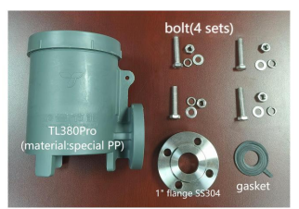
 | DENSIDAD APROXIMADA g/m3 | 1
EQUIPO | TIPO | Axial
 | FLUJO DE DISEÑO (SCFM) | 9
 | MATERIAL | PP
 | ENTRADA DE AIRE | Lateral 1"
NOTAS

400-M-01_02_03_04
 |  | FICHA TÉCNICA

UBICACIÓN | Itagui - Antioquia | BIOCARRIER |  | Versión | Fecha | Elaboró | Revisó | Aprobó
 |  |  |  | 1 | 2026-04-08 | DG

PLANTA | STARND ETAPA 1 Y 2 | FICHA TÉCNICA

GENERAL | TAG N° |  | 400-M-01, 400-M-02, 400-M-03, 400-M-04
 | SERVICIO |  | Biocarrier
 | FUNCIÓN |  | Soporte de microorganismos para remoción de materia orgánica en los reactores biológicos

 | DESCRIPCIÓN DE OPERACIÓN |  | Continua
FLUIDO | FLUIDO |  | Agua residual no domestica
 | pH
 | TEMPERATURA MÁXIMA FLUIDO (°C) |  | <30
SOPORTE | TIPO DE SOPORTE |  | Mutag BioChip30
 | FORMA |  | Redondo, paraboloide
 | DIAMETRO (mm) |  | 30
 | ESPESOR (mm) |  | 1.1
 | GRAVEDAD ESPECIFICA (SIN BIOMASA) (kg/L) |  | 0.95
 | AREA SUPERFICIAL (m2/m3) |  | 5500.0
 | MATERIAL |  | Polietileno
NOTAS

600-TK-01
 |  | FICHA TÉCNICA

UBICACIÓN | Itagui - Antioquia | TANQUE DE RECEPCIÓN DE LODOS | Versión | Fecha | Elaboró | Revisó | Aprobó
 |  |  | 1 | 2026-04-08 | DG

PLANTA | STARND ETAPA 1 Y 2 | FICHA TÉCNICA

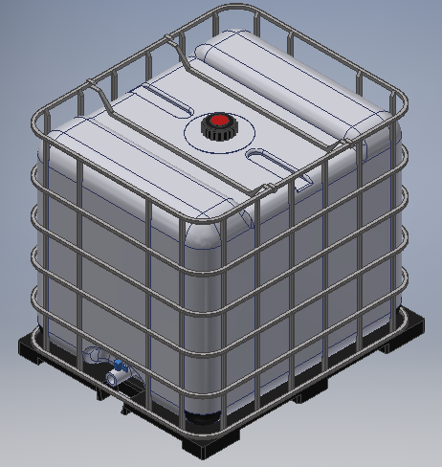
GENERAL | TAG N° | 600-TK-01
 | SERVICIO | Tanque de recepción de lodos
 | FUNCIÓN | Recpeción de Lodos Fisicoquímicos y Biológicos
FLUIDO | DESCRIPCIÓN DE OPERACIÓN | Continua
 | FLUIDO | Lodo fisicoquímico y Biológico
 | pH | 6 - 8
 | DENSIDAD (g/mL) | 1.10
 | TEMPERATURA MÁXIMA FLUIDO (°C) | <30
TANQUE | CAPACIDAD (L) | 1000
 | ANCHO (cm) | 110
 | LARGO (cm) | 100
 | ALTURA (cm) | 100
 | MATERIAL | POLIETILENO
NOTAS

200-PS-01
 |  | FICHA TÉCNICA

UBICACIÓN | Itagui - Antioquia | CELDA DE FLOTACIÓN AIRE DISUELTO | Versión | Fecha | Elaboró | Revisó | Aprobó
 |  |  | 1 | 2026-04-08 | DG

PLANTA | STARND ETAPA 1 Y 2 | FICHA TÉCNICA

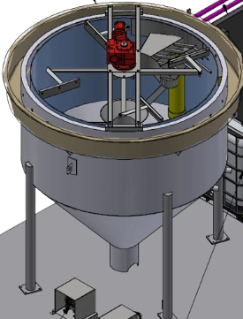
GENERAL | TAG N° | 200-PS-01
 | SERVICIO | Celda de flotación aire disuelto - DAF
 | FUNCIÓN | Separación sólido - Líquido
FLUIDO | DESCRIPCIÓN DE OPERACIÓN | Continua
 | FLUIDO | Agua residual no domestica
 | pH | 6 - 8
 | DENSIDAD (g/mL) | 1.10
 | TEMPERATURA MÁXIMA FLUIDO (°C) | <30
TANQUE | CAPACIDAD (m3)
 | DIÁMETRO INTERNO (mm) | 2000
 | ALTURA DEL CUERPO (mm) | 2256
 | MATERIAL | PRFV
NOTAS | Tanque sin tapa, incluye los siguientes equipos: Mezclador estático 200-MX-01 de Ø (1 in), L (45 m), 15 pasos Raspador de lodos con Motorreductor SK 1SI 75/40 IEC 63 MD63L/4

400-C-01 A_B
 |  | FICHA TÉCNICA

UBICACIÓN | Itagui - Antioquia | SOPLADOR | Versión | Fecha | Elaboró | Revisó | Aprobó
 |  |  | 1 | 2026-04-08 | DG

PLANTA | STARND ETAPA 1 Y 2 | FICHA TÉCNICA

GENERAL | TAG N° | 400-C-01 A/B
 | SERVICIO | Soplador
 | FUNCIÓN | Suministro de Aire atmosférico al MBBR 1/MBBR 2/ MBBR 3/ MBBR 4; Tanques de homogenización 100-TK-01/02; Tanque de recepción de lodos 600-TK-01 y acondicionamiento de lodo 600-TK-02; Tanque de floculante 802-TK-01; Tanque de deshidratante 803-TK-01; Tanque de nutrientes 807-TK-01
FLUIDO | DESCRIPCIÓN DE OPERACIÓN | Discontinua
 | FLUIDO | Aire
 | TEMPERATURA (°C) | 20 - 25
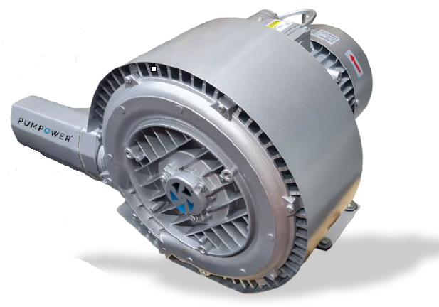
EQUIPO | TIPO | Regenerativo
 | CAUDAL MÁXIMO (CFM) | 87
 | PRESIÓN (PSI) | 4.0
 | POTENCIA (HP) | 4.63
 | VELOCIDAD (rpm) | 3460
 | VOLTAJE (V) | 220.0
 | AMPERAJE CON CARGA (A) | 220V 12,6 A
 | FRECUENCIA (Hz) | 60.0
 | VACÍO MÁXIMO (mBar) | -380.0
 | MARCA/ MODELO | PW 5246
NOTAS

500-TK-01
 |  | FICHA TÉCNICA

UBICACIÓN | Itagui - Antioquia | TANQUE DE AGUA FILTRADA | Versión | Fecha | Elaboró | Revisó | Aprobó
 |  |  | 1 | 2026-04-08 | DG

PLANTA | STARND ETAPA 1 Y 2 | FICHA TÉCNICA

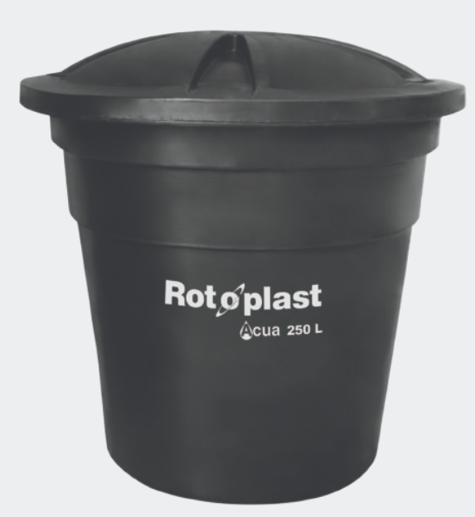
GENERAL | TAG N° | 500-TK-01
 | SERVICIO | Tanque de agua filtrada
 | FUNCIÓN | Recepción de agua filtrada para retrolavado/Vertimiento final
FLUIDO | DESCRIPCIÓN DE OPERACIÓN | Continua
 | FLUIDO | Agua residual no domestica
 | pH | 6 - 8
 | DENSIDAD (g/mL) | 1.10
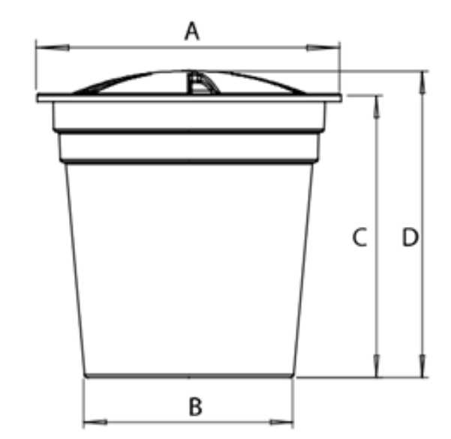
 | TEMPERATURA MÁXIMA FLUIDO (°C) | <30
TANQUE | CAPACIDAD (L) | 2000
 | A (cm) | 157
 | B (cm) | 116
 | C (cm) | 157
 | D (cm) | 175
 | MATERIAL | POLIETILENO
NOTAS

500-F-01
 |  | FICHA TÉCNICA

UBICACIÓN | Itagui - Antioquia | FILTRO MULTIMEDIA | Versión | Fecha | Elaboró | Revisó | Aprobó
 |  |  | 1 | 2026-04-08 | DG

PLANTA | STARND ETAPA 1 Y 2 | FICHA TÉCNICA

GENERAL | TAG N° | 500-F-01
 | SERVICIO | Filtro multimedia
 | FUNCIÓN | Retención de sólidos suspendidos
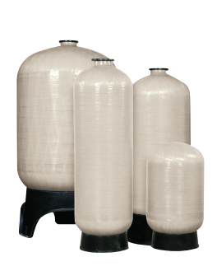
 | DESCRIPCIÓN DE OPERACIÓN | Continua
FLUIDO | FLUIDO | Agua residual no domestica
 | DENSIDAD APROXIMADA g/ml | 1.1
 | pH | 6 - 8
 | TEMPERATURA MÁXIMA FLUIDO (°C) | <30
EQUIPO | TIPO | Vaso presión
 | CANTIDAD | 1
 | DIÁMETRO POR FILTRO (in) | 21
 | TASA DE FILTRACIÓN (m3/m2/d) | 218
 | TASA DE RETROLAVADO (m3/m2/min) | 0.7
 | PESO DE GRAVA 1/4"-1/8" (Kg) | 31
 | PESO DE GRAVA 1/2"-1/4" (Kg) | 31
 | PESO DE GRAVA 3/4"-1/2" (Kg) | 31
 | PESO DE TORPEDO (Kg) | 27
 | PESO DE ARENA 0.45mm (Kg) | 80
 | PESO ANTRACITA (Kg) | 49
 | ALTURA LIBRE DEL FILTRO (m) | 872
 | ALTURA TOTAL DEL FILTRO (mm) | 1750
 | EXPANSIÓN DEL LECHO EN RETROLAVADO (%) | 50
 | MATERIAL | Polyglass
NOTAS

600-P-02
 |  | FICHA TÉCNICA

UBICACIÓN | Itagui - Antioquia | BOMBA DE LIXIVIADOS | Versión | Fecha | Elaboró | Revisó | Aprobó
 |  |  | 1 | 2026-04-08 | DG

PLANTA | STARND ETAPA 1 Y 2 | FICHA TÉCNICA

GENERAL | TAG N° | 600-P-02
 | SERVICIO | Bomba trasiego de lixiviados
 | FUNCIÓN | Trasiego ARnD desde foso de lixiviados 600-TK-03 hacia tanques 100-TK-01/02
FLUIDO | DESCRIPCIÓN DE OPERACIÓN | Discontinua
 | FLUIDO | Lixiviados
 | DENSIDAD (g/mL) | 1.1
 | pH | 6 - 8
 | TEMPERATURA MÁXIMA FLUIDO (°C) | <30
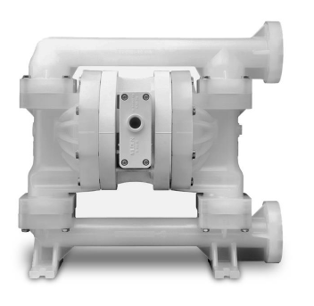
EQUIPO | TIPO | Neumática
 | CAUDAL MÁXIMO (LPM) | 61
 | CAUDAL DE OPERACIÓN (LPM) | 33.0
 | PRESIÓN MÁXIMA (PSI) | 100.0
 | PRESION DE AIRE COMPRIMIDO (PSI) | 40
 | ALTURA MÁXIMA DE ASPIRACIÓN (m) | 5
 | CONSUMO MÁXIMO DE AIRE (SCFM) | 28
 | ENTRADA DE AIRE (mm) | 19
 | ENTRADA Y SALIDA DEL FLUIDO (mm) | 19
 | MATERIAL | Cuerpo: Polipropileno Diafragma PTFE
 | MARCA / MODELO | Husky 515
NOTAS

802-P-01
 |  | FICHA TÉCNICA

UBICACIÓN | Itagui - Antioquia | BOMBA DE FLOCULANTE | Versión | Fecha | Elaboró | Revisó | Aprobó
 |  |  | 1 | 2026-04-08 | DG

PLANTA | STARND ETAPA 1 Y 2 | FICHA TÉCNICA

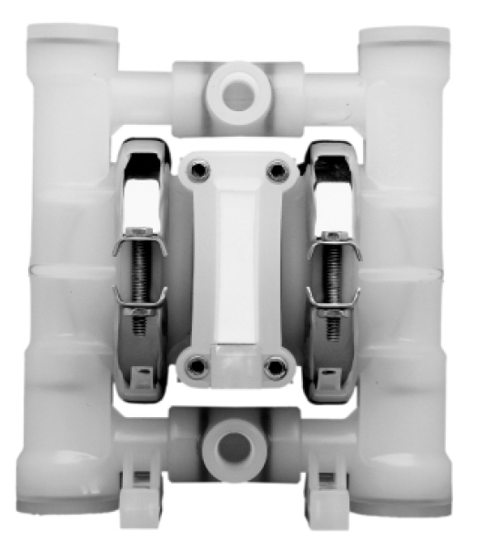
GENERAL | TAG N° | 802-P-01
 | SERVICIO | Bomba dosificadora de floculante
 | FUNCIÓN | Dosificación de Floculante
FLUIDO | DESCRIPCIÓN DE OPERACIÓN | Continua
 | FLUIDO | Floculante
 | DENSIDAD (g/mL) | 1.1
 | pH | 7 - 8
 | TEMPERATURA MÁXIMA FLUIDO (°C) | <30
EQUIPO | TIPO | Neumática
 | CAUDAL MÁXIMO (LPM) | 19
 | CAUDAL DE OPERACIÓN (LPM) | 1.3
 | PRESIÓN MÁXIMA (PSI) | 125
 | PRESION DE AIRE COMPRIMIDO (PSI) | 125
 | ALTURA MÁXIMA DE ASPIRACIÓN (m) | 9.5
 | CONSUMO MÁXIMO DE AIRE (SCFM) | 1
 | ENTRADA DE AIRE (mm) | 3
 | ENTRADA Y SALIDA DEL FLUIDO (mm) | 6
 | MATERIAL | Cuerpo: Polipropileno Diafragma PTFE
 | MARCA / MODELO | Wilden p.025
NOTAS

500-P-01
 |  | FICHA TÉCNICA

UBICACIÓN | Itagui - Antioquia | BOMBA DE RETROLAVADO | Versión | Fecha | Elaboró | Revisó | Aprobó
 |  |  | 1 | 2026-04-08 | DG

PLANTA | STARND ETAPA 1 Y 2 | FICHA TÉCNICA

GENERAL | TAG N° | 500-P-01
 | SERVICIO | Bomba de trasiego de agua filtrada a vertimiento final
 | FUNCIÓN | Trasiego de agua filtrada para vertimiento / retrolavado
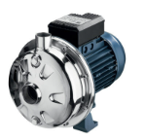
FLUIDO | DESCRIPCIÓN DE OPERACIÓN | Continua
 | FLUIDO | Agua residual no domestica
 | pH | 6 - 8
 | DENSIDAD (g/mL) | 1.10
 | TEMPERATURA MÁXIMA FLUIDO (°C) | <30
EQUIPO | TIPO DE BOMBA | Centrifuga horizontal
 | CAUDAL OPERACIÓN (m3/h) | 9.0
 | PRESIÓN MAXIMA BOMBA (PSI) | 116
 | POTENCIA NOMINAL (HP) | 1
 | VELOCIDAD BOMBA (rpm) | 3500
 | VOLTAJE (V) | 220
 | FRECUENCIA (Hz) | 60
 | PROTECCIÓN | IP55
 | MATERIAL | Cuerpo de la bomba, impulsor, cobertura del sello, carcasa AISI 304. AISI 303 (parte en contacto con líquido).
 | DIAMETRO IMPULSOR (mm) | 115.0
 | CONEXIÓN | Succión: 1 1/4" Descarga: 1"
 | TIPO DE ARRANQUE | Directo
 | MARCA/ MODELO | CDX 120/106
NOTAS

600-SD-01
 |  | FICHA TÉCNICA

UBICACIÓN | Itagui - Antioquia | FILTRO PRENSA | Versión | Fecha | Elaboró | Revisó | Aprobó
 |  |  | 1 | 2026-04-08 | DG

PLANTA | STARND ETAPA 1 Y 2 | FICHA TÉCNICA

GENERAL | TAG N° | 600-SD-01
 | SERVICIO | Deshidratación de lodos
 | FUNCIÓN | Filtro tipo camara de lodos fisicoquímicos y biológicos
FLUIDO | DESCRIPCIÓN DE OPERACIÓN | Discontinua
 | FLUIDO | Lodo
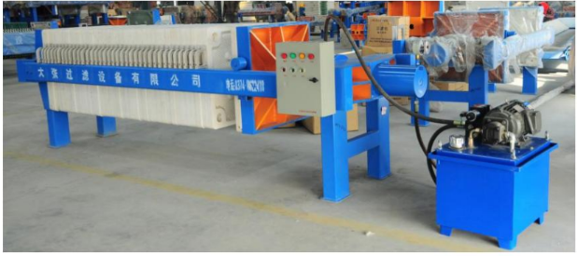
 | DENSIDAD (g/mL) | 1.1
 | pH | 6 - 8
 | TEMPERATURA MÁXIMA FLUIDO (°C) | <30
EQUIPO | TIPO | Camara de cierre hidráulico
 | ÁREA DE FILTRADO REAL (m2) | 25
 | DIMENSIÓN INTERIOR DE LA PLACA (mm) | 630
 | DIMENSIÓN EXTERIOR DE LA PLACA (mm) | 705
 | ESPESOR DE LA PLACA (mm) | 50
 | NÚMERO DE PLACAS | 24
 | Presión de cierre (Mpa) | 17 - 19
 | Precisión del filtrado | Malla 250/400/500
 | MATERIAL | Estructura en acero al carbón, telas en PP/PET
 | MARCA / MODELO | XMY20/630-24U
NOTAS

801-P-01
 |  | FICHA TÉCNICA

UBICACIÓN | Itagui - Antioquia | BOMBA DOSIFICADORA DE SODA CÁUSTICA | Versión | Fecha | Elaboró | Revisó | Aprobó
 |  |  | 1 | 2026-04-08 | DG

PLANTA | STARND ETAPA 1 Y 2 | FICHA TÉCNICA

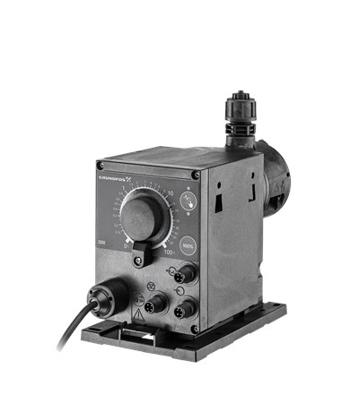
GENERAL | TAG N° | 801-P-01
 | SERVICIO | Bomba dosificadora
 | FUNCIÓN | Dosificación de Soda Cáustica
FLUIDO | DESCRIPCIÓN DE OPERACIÓN | Continua
 | FLUIDO | Soda Cáustica
 | CONCENTRACIÓN (g/L) | 720.0
 | TEMPERATURA MÁXIMA FLUIDO (°C) | 25.0
EQUIPO | TIPO | Diafragma eléctrica
 | CAUDAL MÁXIMO (L/h) | 6
 | GRADO DE PROTECCIÓN (IEC 34-5) | IP65 / TYPE 4X
 | POTENCIA (W) | 24
 | RANGO DE TEMPERATURA DE TRABAJO (°C) | 10 - 45
 | MATERIAL | Cabezal de dosificación: cloruro de polivinilo (PVC) Bola de válvula: Cerámica Junta de estanqueidad: EPDM
 | MARCA/ MODELO | GRUNDFOS DDE 6-10
NOTAS

